Ejercicio 1
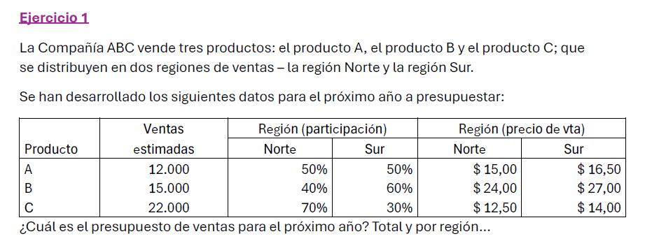

PRODUCTO | VENTAS ESTIMADAS | REGION (Participación) |  | REGION (Precio de Venta) |  | REGION (Participación) |  | REGION (Importes) |  | TOTAL
 |  | NORTE | SUR | NORTE | SUR | NORTE | SUR | NORTE | SUR
A | 12000 | 50% | 50% | $ 15.00 | $ 16.50 | 6000 | 6000 | $ 90,000.00 | $ 99,000.00 | $ 189,000.00
B | 15000 | 40% | 60% | $ 24.00 | $ 27.00 | 6000 | 9000 | $ 144,000.00 | $ 243,000.00 | $ 387,000.00
C | 22000 | 70% | 30% | $ 12.50 | $ 14.00 | 15400 | 6600 | $ 192,500.00 | $ 92,400.00 | $ 284,900.00
TOTAL | 49000 | 160% | 140% | $ 51.50 | $ 57.50 | 27400 | 21600 | $ 426,500.00 | $ 434,400.00 | $ 860,900.00

Ejercicio 2
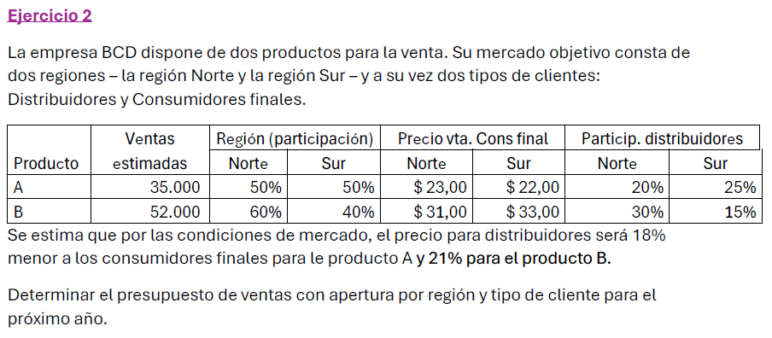

PRODUCTO | VENTAS ESTIMADAS | REGION (Participación) |  | $ de VENTA (Cons. final) |  | PARTICIPACION DIST |  | $ de VENTA (Distrib) |  | PARTICIPACION NORTE | PARTICIPACION SUR | DISTRIBUCION NORTE |  | DISTRIBUCION SUR |  | TOTAL NOR | TOTAL SUR | TOTAL
 |  | NORTE | SUR | NORTE | SUR | NORTE | SUR | NORTE | SUR | TOTAL | TOTAL | FINAL | DIST | FINAL | DIST
A | 35000 | 50% | 50% | $ 23.00 | $ 22.00 | 20% | 25% | $ 18.86 | $ 18.04 | 17500 | 17500 | 14000 | 3500 | 13125 | 4375 | $ 388,010.00 | $ 367,675.00 | $ 755,685.00
B | 52000 | 60% | 40% | $ 31.00 | $ 33.00 | 30% | 15% | $ 24.49 | $ 26.07 | 31200 | 20800 | 21840 | 9360 | 17680 | 3120 | $ 906,266.40 | $ 664,778.40 | $ 1,571,044.80
TOTAL | 87000 | 110% | 90% | $ 54.00 | $ 55.00 | 50% | 40% | $ 43.35 | $ 44.11 | 48700 | 38300 | 35840 | 12860 | 30805 | 7495 | $ 1,294,276.40 | $ 1,032,453.40 | $ 2,326,729.80

Ejercicio 3
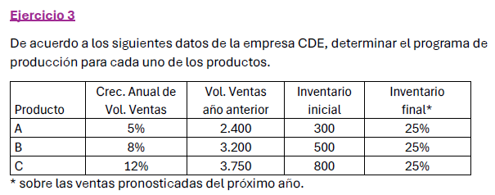

PRODUCTO | INV INICIAL | VOL DE VENTAS ANTERIOR | OBJETIVO | INVENTARIO FINAL | UNIDADES A PRODUCIR
A | 300 | 2400 | 2520 | 3150 | 2850
B | 500 | 3200 | 3456 | 4320 | 3820
C | 800 | 3750 | 4200 | 5250 | 4450

Ejercicio 4
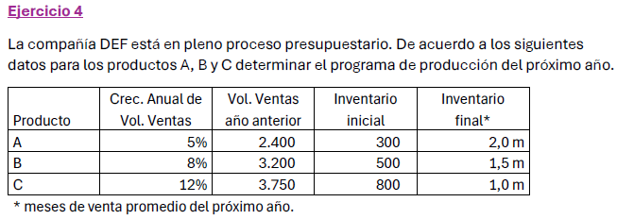

PRODUCTO | INV. INICIAL | VENTAS AÑO ANTERIOR | OBJETIVO | VOL MENSUAL | INV. FINAL | PRODUCCION
A | 300 | 2400 | 2520 | 210 | 420 | 2640
B | 500 | 3200 | 3456 | 288 | 432 | 3388
C | 800 | 3750 | 4200 | 350 | 350 | 3750

Ejercicio 5
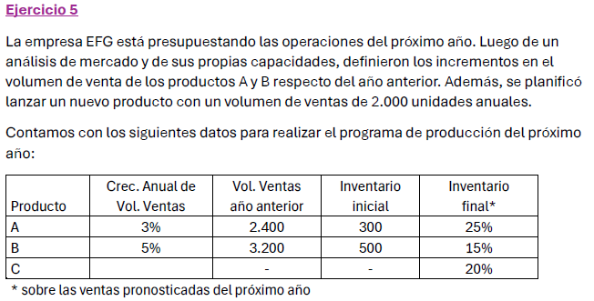

PRODUCTO | INV INICIAL | VOL VENTAS ANTERIOR | OBJETIVO | INV. FINAL | PRODUCCION
A | 300 | 2400 | 2472 | 3090 | 2790
B | 500 | 3200 | 3360 | 3864 | 3364
C | 0 |  | 2000 | 2400 | 2400

Ejercicio 8
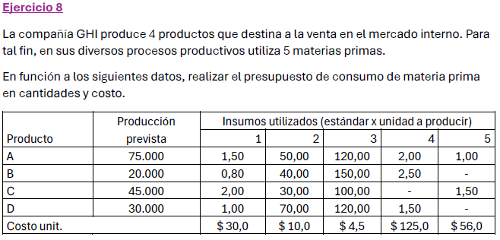

PRODUCTO | PLAN PRODUCCION | INSUMOS |  |  |  |  | COSTO X 1 PIEZA | COSTO TOTAL
 |  | 1 | 2 | 3 | 4 | 5
A | 75000 | 1.5 | 50 | 120 | 2 | 1 | $ 1,391.00 | $ 104,325,000.00
B | 20000 | 0.8 | 40 | 150 | 2.5 | 0 | $ 1,411.50 | $ 28,230,000.00
C | 45000 | 2 | 30 | 100 | 0 | 1.5 | $ 894.00 | $ 40,230,000.00
D | 30000 | 1 | 70 | 120 | 1.5 | 0 | $ 1,457.50 | $ 43,725,000.00
COSTO UNITARIO |  | $ 30.00 | $ 10.00 | $ 4.50 | $ 125.00 | $ 56.00
TOTAL |  |  |  |  |  |  | $ 5,154.00 | $ 216,510,000.00

PRODUCTO | PLAN PRODUCCION | INSUMOS |  |  |  |  | CONSUMO |  |  |  |  | TOTAL
 |  | 1 | 2 | 3 | 4 | 5 | 1 | 2 | 3 | 4 | 5
A | 75000 | 1.5 | 50 | 120 | 2 | 1 | 112500 | 3750000 | 9000000 | 150000 | 75000
B | 20000 | 0.8 | 40 | 150 | 2.5 | 0 | 16000 | 800000 | 3000000 | 50000 | 0
C | 45000 | 2 | 30 | 100 | 0 | 1.5 | 90000 | 1350000 | 4500000 | 0 | 67500
D | 30000 | 1 | 70 | 120 | 1.5 | 0 | 30000 | 2100000 | 3600000 | 45000 | 0
COSTO UNITARIO |  | $ 30.00 | $ 10.00 | $ 4.50 | $ 125.00 | $ 56.00
TOTAL |  |  |  |  |  |  | 248500 | 8000000 | 20100000 | 245000 | 142500
 |  |  |  |  |  |  | $ 7,455,000.00 | $ 80,000,000.00 | $ 90,450,000.00 | $ 30,625,000.00 | $ 7,980,000.00 | $ 216,510,000.00

Ejercicio 10
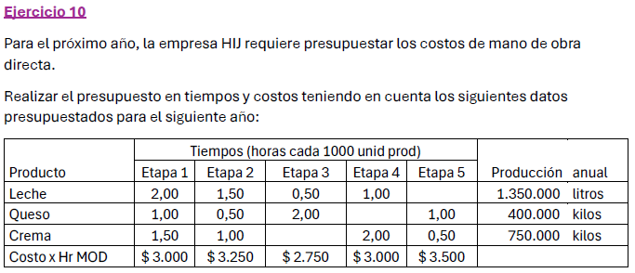

 |  |  |  |  |  |  | 1000
PRODUCTO | TIEMPO (Hs/1000 Unidades) |  |  |  |  | PRODUCCION ANUAL | TIEMPO TOTAL X ETAPA (Hs) |  |  |  |  | TOTAL X PRODUCTO | COSTO TOTAL
 | Etapa 1 | Etapa 2 | Etapa 3 | Etapa 4 | Etapa 5 |  | Etapa 1 | Etapa 2 | Etapa 3 | Etapa 4 | Etapa 5
Leche | 2 | 1.5 | 0.5 | 1 | 0 | 1350000 | 2700 | 2025 | 675 | 1350 | 0 | 6750
Queso | 1 | 0.5 | 2 | 0 | 1 | 400000 | 400 | 200 | 800 | 0 | 400 | 1800
Crema | 1.5 | 1 | 0 | 2 | 0.5 | 750000 | 1125 | 750 | 0 | 1500 | 375 | 3750
Costo Hs/MOD | $ 3,000.00 | $ 3,250.00 | $ 2,750.00 | $ 3,000.00 | $ 3,500.00
COSTO TOT X MOD |  |  |  |  |  |  | $ 12,675,000.00 | $ 9,668,750.00 | $ 4,056,250.00 | $ 8,550,000.00 | $ 2,712,500.00 |  | $ 37,662,500.00

Ejercicio 11
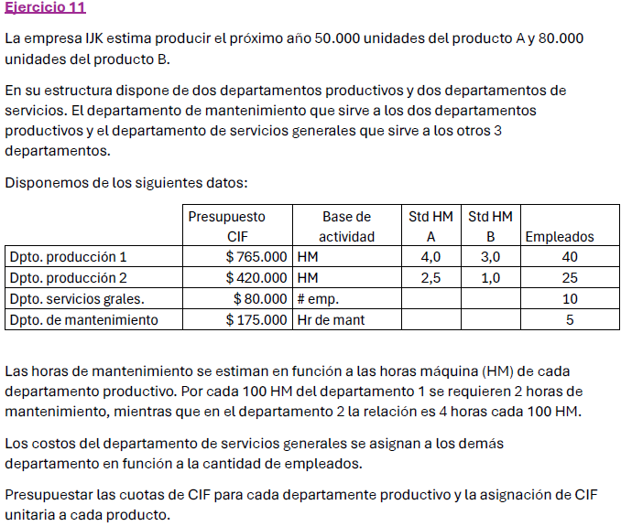

 |  |  |  |  | OBJETIVO |  | 100 HM DEPTO 1 = 2 Hs DE MANT
 |  |  |  |  | A | 50000 | 100 HM DEPTO 2 = 4 Hs DE MANT
 |  |  |  |  | B | 80000

 | PRESUPUESTO | ACTIVIDAD | STD HM A | STD HM B | EMPLEADOS | HS MAQUINAS UTILIZADAS A | HS MAQUINAS UTILIZADAS A | TOTAL
DPTO PROD 1 | $ 765,000.00 | HM | 4 | 3 | 40 | 200000 | 240000 | 440000
DPTO PROD 2 | $ 420,000.00 | HM | 2.5 | 1 | 25 | 125000 | 80000 | 205000
DPTO SERV GRAL | $ 80,000.00 | N° Empleados |  |  | 10
DPTO MANT | $ 175,000.00 | Hs de mant |  |  | 5
TOTAL |  |  |  |  | 80 | 325000 | 320000

 | DEPTO SERVICIOS | DPTO MANT | DPTO PROD 1 | DPTO PROD 2 | TOTAL
GASTOS DIRECTOS | $ 80,000.00 | $ 175,000.00 | $ 765,000.00 | $ 420,000.00 | $ 1,440,000.00
EMPLEADOS |  | 5 | 40 | 25 | 70
HS MAQUINAS |  |  | 440000 | 205000 | 645000
HS MANT |  |  | 8800 | 8200 | 17000
GASTOS GENERALES | $ 80,000.00 | $ 5,714.29 | $ 45,714.29 | $ 28,571.43 | $ 160,000.00
GASTOS MANT |  |  | $ 93,546.22 | $ 87,168.07 | $ 180,714.29
GASTOS TOTALES | $ 160,000.00 | $ 180,714.29 | $ 904,260.50 | $ 535,739.50 | $ 1,440,000.00
HM DEPTOS |  |  | 440000 | 205000
CUOTA POR CIF |  |  | $ 2.06 | $ 2.61
CIF POR PRODUCTO |  |  | $ 14.75 | $ 8.78

